COMPARACION DE PRECIOS
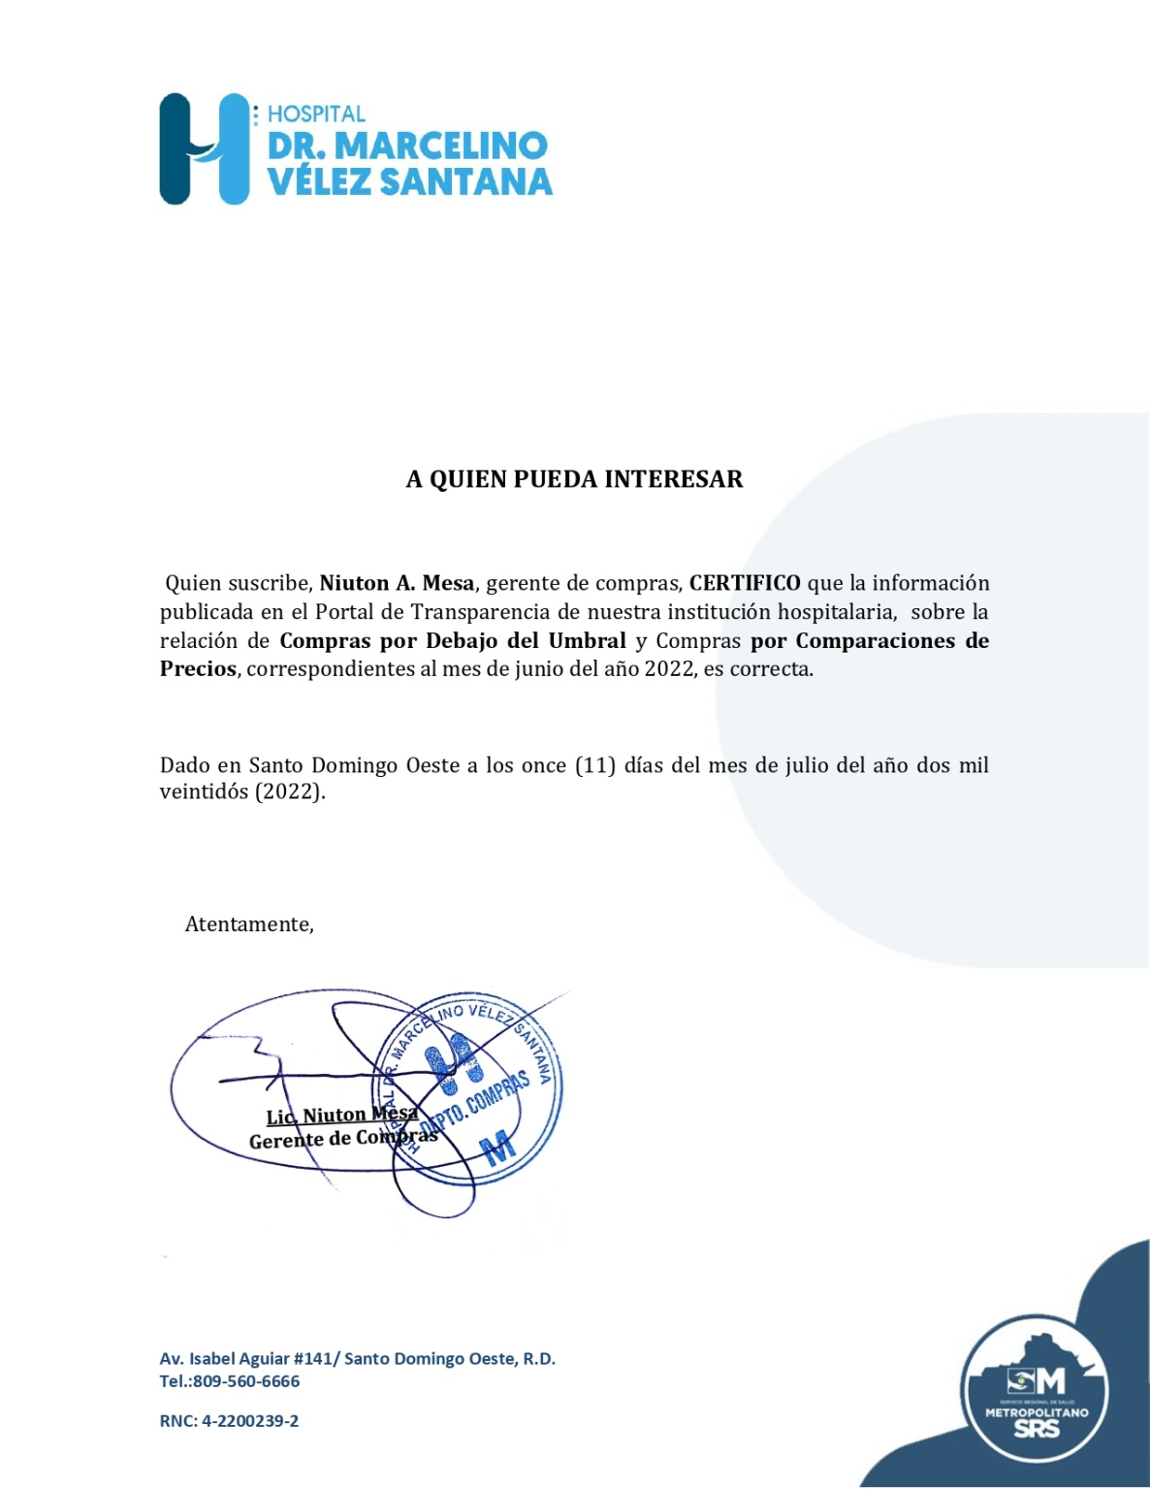
Hospital Dr. Marcelino Velez Santana
Av. Isabel Aguiar #141, Herrera
Sto. Dgo. Oeste
809-560-6666
RELACIÓN DE COMPRAS POR COMPARACIÓN DE PRECIOS
MES DE JUNIO 2022

ORDEN NO. | PROCESO NO. | NOMBRE DEL SUPLIDOR | MONTO | FECHA | T/ CREDITO
2022-00333 | CCC-CP-2022-0013 | GRUPO FRANTERE DOMINICANA,SRL. | 2,796,364.00 | 2022-06-03 | 120 DIAS
2022-00355 | CCC-CP-2022-0014 | SUED & FARGESA,SRL. | 937,267.92 | 2022-06-10 | 120 DIAS
2022-00356 | CCC-CP-2022-0014 | SERVISALUD,SRL. | 57,020.76 | 2022-06-10 | 120 DIAS
2022-00359 | CCC-CP-2022-0012 | BOX ME SOLUTIONS,SRL. | 728,650.00 | 2022-06-14 | 120 DIAS
2022-00360 | CCC-CP-2022-0012 | PRODUCTOS MEDICINALES,SRL. | 246,620.00 | 2022-06-14 | 120 DIAS
2022-00367 | CCC-CP-2022-0011 | PRODUCTOS MEDICINALES,SRL. | 482,400.00 | 2022-06-17 | 120 DIAS
 |  | TOTAL | 5,248,322.68

 |  | Lic. Niuton Mesa
 |  | Gerente de Compras

